概要図
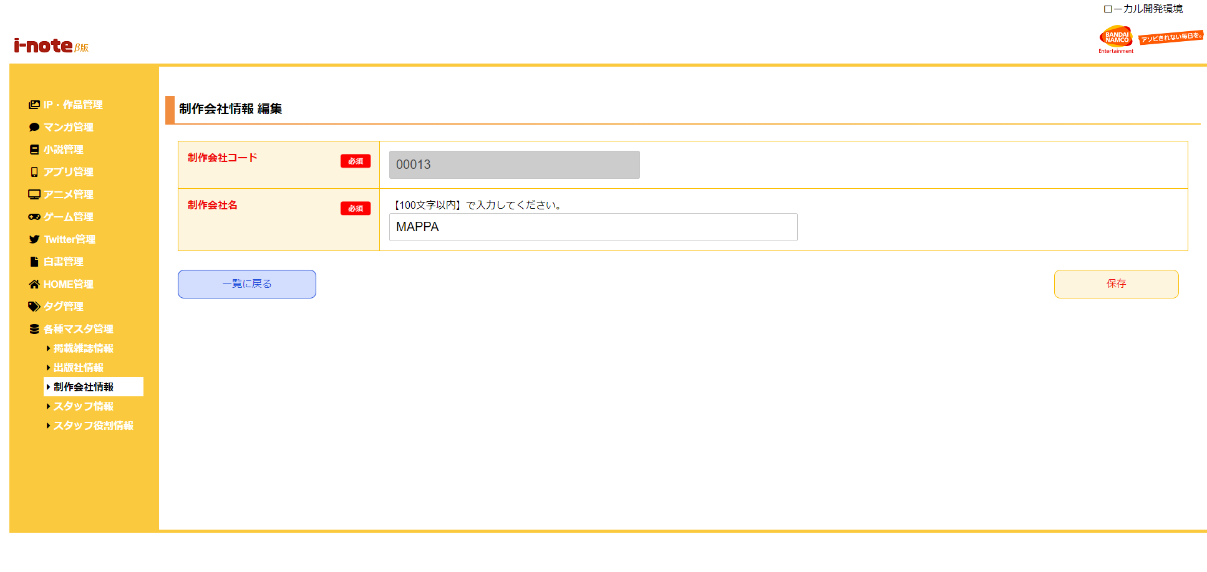
１．処理概要
 | [1] | 制作会社情報 編集情報入力領域
 |  | 領域説明： | 制作会社情報編集に必要な情報を入力する。
１
 |  | 要素名 |  | 説明
 |  | 制作会社コード |  | 「制作会社マスタ.制作会社コード」を表示する。
 |  | 制作会社名 |  | 「制作会社マスタ.制作会社名」の表示、入力を行う。

2
 | [2] | ボタン表示領域
 |  | 領域説明： | 制作会社情報 一覧画面への戻り遷移、制作会社マスタの編集を行う。

 |  | 要素名 |  | 説明
 |  | 一覧に戻るボタン |  | 制作会社情報一覧画面に遷移する。
 |  | 保存ボタン |  | 制作会社マスタを編集、制作会社情報 一覧画面に遷移する。

